1.รวม
โครงการภายใต้เป้าหมายแผนแม่บทย่อย: 230301 การประยุกต์ใช้ความรู้เทคโนโลยีและนวัตกรรมในการเพิ่มมูลค่าของเศรษฐกิจสีเขียวอย่างยั่งยืนเพิ่มขึ้น
โครงการที่ปรากฎเป็นโครงการที่ผ่านการอนุมัติจากผู้บริหาร (M7) ของหน่วยงานเท่านั้น (ข้อมูล ณ เดือนมิถุนายน 2566)

ชื่อโครงการ / การดำเนินงาน | ปีงบประมาณ | วันที่เริ่มต้นโครงการ | วันที่สิ้นสุดโครงการ | หน่วยงานระดับกองหรือเทียบเท่า | หน่วยงานระดับกรมหรือเทียบเท่า | หน่วยงานระดับกระทรวงหรือเทียบเท่า | ประเภทโครงการ | องค์ประกอบ | ปัจจัย
การกำจัดไนเตรตในน้ำเสียด้วยกระบวนการโฟโตคะตะลิติกรีดักชันร่วมกับตัวเร่งปฏิกิริยานาโนไทเทเนียมไดออกไซด์ | 2561 | ตุลาคม 2560 | กันยายน 2562 | คณะวิศวกรรมศาสตร์ | มหาวิทยาลัยเทคโนโลยีราชมงคลธัญบุรี | กระทรวงการอุดมศึกษา วิทยาศาสตร์ วิจัยและนวัตกรรม |  | 230301V01 | 230301V01F02
การพัฒนาตัวเร่งปฏิกิริยาซิลเวอร์ไทเทเนียมชนิดฟิล์มบางแบบใหม่ที่มีคุณสมบัติในการยับยั้งจุลินทรีย์สแตฟฟิโลค็อกคัส ออเรียส เพื่อใช้ในกระบวนการโฟโตคะตะไลติก | 2561 | ตุลาคม 2560 | กันยายน 2562 | คณะวิศวกรรมศาสตร์ | มหาวิทยาลัยเทคโนโลยีราชมงคลธัญบุรี | กระทรวงการอุดมศึกษา วิทยาศาสตร์ วิจัยและนวัตกรรม |  | 230301V01 | 230301V01F01
โครงการพัฒนาศูนย์ความเป็นเลิศด้านอนามัยสิ่งแวดล้อมและพิษวิทยา | 2561 | ตุลาคม 2560 | กันยายน 2563 | สำนักพัฒนาบัณฑิตศึกษาและวิจัยด้านวิทยาศาสตร์และเทคโนโลยี | สำนักงานคณะกรรมการการอุดมศึกษา (สกอ.) | กระทรวงการอุดมศึกษา วิทยาศาสตร์ วิจัยและนวัตกรรม |  | 230301V01 | 230301V01F02
โครงการพัฒนาศูนย์ความเป็นเลิศด้านเทคโนโลยีพลังงานและสิ่งแวดล้อม | 2561 | ตุลาคม 2560 | กันยายน 2563 | สำนักพัฒนาบัณฑิตศึกษาและวิจัยด้านวิทยาศาสตร์และเทคโนโลยี | สำนักงานคณะกรรมการการอุดมศึกษา (สกอ.) | กระทรวงการอุดมศึกษา วิทยาศาสตร์ วิจัยและนวัตกรรม |  | 230301V03 | 230301V03F01
ศูนย์ความเป็นเลิศด้านความหลากหลายทางชีวภาพ | 2561 | ตุลาคม 2560 | กันยายน 2563 | สำนักพัฒนาบัณฑิตศึกษาและวิจัยด้านวิทยาศาสตร์และเทคโนโลยี | สำนักงานคณะกรรมการการอุดมศึกษา (สกอ.) | กระทรวงการอุดมศึกษา วิทยาศาสตร์ วิจัยและนวัตกรรม |  | 230301V03 | 230301V03F01
การออกแบบคอนเวอร์เตอร์แบบกำลังไฟฟ้าสูงและความถี่สูงสำหรับระบบผลิตไฟฟ้าพลังงานแสงอาทิตย์ | 2561 | ตุลาคม 2560 | กันยายน 2561 | คณะวิศวกรรมศาสตร์ | มหาวิทยาลัยเทคโนโลยีราชมงคลธัญบุรี | กระทรวงการอุดมศึกษา วิทยาศาสตร์ วิจัยและนวัตกรรม |  | 230301V02 | 230301V02F04
โครงการวิจัยและพัฒนาเทคโนโลยีและนวัตกรรมเพื่อเพิ่มประสิทธิภาพการผลิตพืชเศรษฐกิจและพืชท้องถิ่น | 2560 | ตุลาคม 2559 | กันยายน 2564 | กองแผนงานและวิชาการ | กรมวิชาการเกษตร | กระทรวงเกษตรและสหกรณ์ |  | 230301V04 | 230301V04F04
โครงการศึกษาวิจัยและรวบรวมองค์ความรู้ด้านธรรมชาติ ปี 62 | 2562 | ตุลาคม 2561 | กันยายน 2562 | สำนักยุทศาสตร์และแผน | องค์การพิพิธภัณฑ์วิทยาศาสตร์แห่งชาติ (อพ.) | กระทรวงการอุดมศึกษา วิทยาศาสตร์ วิจัยและนวัตกรรม |  | 230301V01 | 230301V01F01
รถสกูตเตอร์ไฟฟ้าพลังงานแสงอาทิตย์สำหรับผู้สูงอายุ | 2562 | ตุลาคม 2561 | กันยายน 2562 | คณะวิศวกรรมศาสตร์ | มหาวิทยาลัยเทคโนโลยีราชมงคลธัญบุรี | กระทรวงการอุดมศึกษา วิทยาศาสตร์ วิจัยและนวัตกรรม |  | F00 | F00F00
โครงการวิจัยและนวัตกรรมเพื่อการพัฒนาสังคมและสิ่งแวดล้อม (2562) | 2562 | ตุลาคม 2561 | กันยายน 2562 | มหาวิทยาลัยอุบลราชธานี | มหาวิทยาลัยอุบลราชธานี | กระทรวงการอุดมศึกษา วิทยาศาสตร์ วิจัยและนวัตกรรม |  | 230301V02 | 230301V02F01
การวิจัยและนวัตกรรมเพื่อการพัฒนาสังคมและสิ่งแวดล้อม | 2562 | ตุลาคม 2561 | กันยายน 2562 | สำนักงานอธิการบดี (วังท่าพระ/ตลิ่งชัน) | มหาวิทยาลัยศิลปากร | กระทรวงการอุดมศึกษา วิทยาศาสตร์ วิจัยและนวัตกรรม |  | 230301V02 | 230301V02F01
โครงการบริหารจัดการขยะมูลฝอยในชุมชน | 2563 | ตุลาคม 2562 | กันยายน 2563 | กองนโยบายและแผน | มหาวิทยาลัยราชภัฏชัยภูมิ | กระทรวงการอุดมศึกษา วิทยาศาสตร์ วิจัยและนวัตกรรม |  | 230301V01 | 230301V01F01
โครงการการวิจัยและนวัตกรรมเพื่อการพัฒนาสังคมและสิ่งแวดล้อม | 2563 | ตุลาคม 2562 | กันยายน 2563 | สถาบันวิจัยและพัฒนา | มหาวิทยาลัยราชภัฏสุรินทร์ | กระทรวงการอุดมศึกษา วิทยาศาสตร์ วิจัยและนวัตกรรม |  | 230301V02 | 230301V02F01
นวัตกรรมการจักสานไม้ไผ่จากภูมิปัญญาผู้สูงอายุสู่ตลาดสากลกรณีศึกษา ชมรมผู้สูงอายุ บ้านกิ่วแลป่าเป้า ตำบลบ้านกาด อ้าเภอแม่วาง จังหวัดเชียงใหม่ | 2563 | ตุลาคม 2562 | กันยายน 2563 | มหาวิทยาลัยเทคโนโลยีราชมงคลล้านนา | มหาวิทยาลัยเทคโนโลยีราชมงคลล้านนา | กระทรวงการอุดมศึกษา วิทยาศาสตร์ วิจัยและนวัตกรรม |  | 230301V03 | 230301V03F01
การบูรณาการนวัตกรรมเทคโนโลยีพลาสม่าและไมโคร /นาโนบับเบิลต่อการสนับสนุนระบบการผลิตอาหารปลอดภัยรองรับเกษตรกร ยุค 4.0 | 2563 | ตุลาคม 2562 | กันยายน 2563 | มหาวิทยาลัยเทคโนโลยีราชมงคลล้านนา | มหาวิทยาลัยเทคโนโลยีราชมงคลล้านนา | กระทรวงการอุดมศึกษา วิทยาศาสตร์ วิจัยและนวัตกรรม |  | 230301V02 | 230301V02F04
ความเหมาะสมของพืชบางชนิดต่อการเจริญเติบโตในกระบะปลูกบนอาคารสูงเพื่อพัฒนาเป็นผนังสีเขียว | 2562 | ตุลาคม 2561 | กันยายน 2562 | คณะเทคโนโลยีการเกษตร | มหาวิทยาลัยเทคโนโลยีราชมงคลธัญบุรี | กระทรวงการอุดมศึกษา วิทยาศาสตร์ วิจัยและนวัตกรรม |  | 230301V01 | 230301V01F01
แนวทางพัฒนาพื้นที่สร้างสรรค์ มหาวิทยาลัยเทคโนโลยีราชมงคลธัญบุรี (ศูนย์รังสิต) | 2562 | ตุลาคม 2561 | กันยายน 2562 | คณะเทคโนโลยีการเกษตร | มหาวิทยาลัยเทคโนโลยีราชมงคลธัญบุรี | กระทรวงการอุดมศึกษา วิทยาศาสตร์ วิจัยและนวัตกรรม |  | 230301V01 | 230301V01F01
การทำปุ๋ยหมักคุณภาพสูงจากก้อนเห็ดเก่า และวัสดุเหลือใช้ทางการเกษตร | 2562 | ตุลาคม 2561 | กันยายน 2562 | คณะเทคโนโลยีการเกษตร | มหาวิทยาลัยเทคโนโลยีราชมงคลธัญบุรี | กระทรวงการอุดมศึกษา วิทยาศาสตร์ วิจัยและนวัตกรรม |  | 230301V02 | 230301V02F04
อิทธิพลของแบคทีเรียปฎิปักษ์และน้ำหมักชีวภาพต่อผลผลิตของเห็ดฟางที่เพาะในตะกร้าด้วยก้อนเชื้อเห็ดที่ใช้แล้ว | 2562 | ตุลาคม 2561 | กันยายน 2562 | คณะเทคโนโลยีการเกษตร | มหาวิทยาลัยเทคโนโลยีราชมงคลธัญบุรี | กระทรวงการอุดมศึกษา วิทยาศาสตร์ วิจัยและนวัตกรรม |  | 230301V02 | 230301V02F04
โครงการศึกษาวิจัยและรวบรวมองค์ความรู้ด้านธรรมชาติ ปี 63 | 2563 | ตุลาคม 2562 | กันยายน 2563 | สำนักยุทศาสตร์และแผน | องค์การพิพิธภัณฑ์วิทยาศาสตร์แห่งชาติ (อพ.) | กระทรวงการอุดมศึกษา วิทยาศาสตร์ วิจัยและนวัตกรรม |  | 230301V01 | 230301V01F01
โครงการวิจัย พัฒนาเทคโนโลยี และนวัตกรรมในการจัดการส่ิงแวดล้อม | 2563 | ตุลาคม 2562 | กันยายน 2563 | ศูนย์วิจัยและฝึกอบรมด้านสิ่งแวดล้อม | กรมส่งเสริมคุณภาพสิ่งแวดล้อม | กระทรวงทรัพยากรธรรมชาติและสิ่งแวดล้อม |  | 230301V01 | 230301V01F01
แผนงานพฤติกรรมความเสี่ยงและแนวทางการบริหารจัดการขยะอิเล็กทรอนิกส์เพื่อลดปัญหาและความเสี่ยงต่อคุณภาพชีวิตในยุคสังคมแห่งการเปลี่ยนแปลง | 2563 | กุมภาพันธ์ 2563 | กันยายน 2563 | กองแผนงาน | สถาบันบัณฑิตพัฒนบริหารศาสตร์ | กระทรวงศึกษาธิการ |  | 230301V01 | 230301V01F01
โครงการศึกษาองค์ประกอบทางเคมีในฝุ่นละอองขนาดเล็กจิ๋วในชั้นบรรยากาศของประเทศไทย | 2563 | กุมภาพันธ์ 2563 | กันยายน 2563 | กองแผนงาน | สถาบันบัณฑิตพัฒนบริหารศาสตร์ | กระทรวงศึกษาธิการ |  | 230301V01 | 230301V01F01
ศูนย์วิจัยยุทธศาสตร์สิ่งแวดล้อม ประจำปี 2563 | 2563 | ตุลาคม 2562 | กันยายน 2563 | กองประเมินผลและจัดการความรู้วิจัย | สำนักงานคณะกรรมการวิจัยแห่งชาติ | สำนักนายกรัฐมนตรี |  | 230301V01 | 230301V01F01
ศูนย์วิจัยยุทธศาสตร์ด้านการเปลี่ยนแปลงสภาพภูมิอากาศ ประจำปี 2563 | 2563 | ตุลาคม 2562 | กันยายน 2563 | กองประเมินผลและจัดการความรู้วิจัย | สำนักงานคณะกรรมการวิจัยแห่งชาติ | สำนักนายกรัฐมนตรี |  | 230301V01 | 230301V01F01
การพัฒนาการออกแบบโครงสร้างดินที่มีประสิทธิภาพในป้องกันน้ำทะเลรุกล้ำบริเวณพื้นที่ชายฝั่งทะเล | 2563 | ตุลาคม 2562 | กันยายน 2563 | มหาวิทยาลัย | มหาวิทยาลัยบูรพา | กระทรวงการอุดมศึกษา วิทยาศาสตร์ วิจัยและนวัตกรรม |  | 230301V01 | 230301V01F01
ทุนท้าทายไทยเพื่อการบริหารจัดการน้ำของประเทศ | 2563 | ตุลาคม 2562 | กันยายน 2563 | กลุ่มพัฒนาระบบบริหาร | สำนักงานคณะกรรมการวิจัยแห่งชาติ | สำนักนายกรัฐมนตรี |  | 230301V01 | 230301V01F01
ทุนบริหารจัดการความรู้การวิจัยเพื่อการใช้ประโยชน์เชิงชุมชน สังคม | 2563 | ตุลาคม 2562 | กันยายน 2563 | กองประเมินผลและจัดการความรู้วิจัย | สำนักงานคณะกรรมการวิจัยแห่งชาติ | สำนักนายกรัฐมนตรี |  | 230301V01 | 230301V01F01
โครงการวิจัยและพัฒนานวัตกรรมเพื่อแก้ปัญหา สร้างความเข้มแข็งด้านสังคมชุมชน และความมั่นคง | 2563 | ตุลาคม 2562 | กันยายน 2563 | กองเคมีภัณฑ์และผลิตภัณฑ์อุปโภค | กรมวิทยาศาสตร์บริการ (วศ.) | กระทรวงการอุดมศึกษา วิทยาศาสตร์ วิจัยและนวัตกรรม |  | 230301V02 | 230301V02F01
โครงการพัฒนาสร้างสรรค์นวัตกรรมใหม่จากวัสดุที่ไม่ใช้แล้วโดยเทคโนโลยีที่สะอาด 3R | 2563 | กุมภาพันธ์ 2563 | กันยายน 2563 | สำนักงานอุตสาหกรรมจังหวัดสมุทรปราการ | สำนักงานปลัดกระทรวงอุตสาหกรรม(ราชการบริหารส่วนภูมิภาค) | กระทรวงอุตสาหกรรม |  | 230301V01 | 230301V01F01
การบำบัดน้ำชะขยะในบ่อขยะด้วยกระบวนการโคแอกกูเลชั่นร่วมกับเฟนตันและการนำกากตะกอนไปใช้ประโยชน์ | 2563 | เมษายน 2563 | กันยายน 2563 | กองติดตามและประเมินผล | สถาบันวิจัยวิทยาศาสตร์และเทคโนโลยีแห่งประเทศไทย (วว.) | กระทรวงการอุดมศึกษา วิทยาศาสตร์ วิจัยและนวัตกรรม |  | 230301V01 | 230301V01F01
โครงการแก้ไขปัญหาสิ่งแวดล้อมและขยะพลาสติกในชุมชนเพื่อการบูรณาการอย่างยั่งยืน | 2563 | เมษายน 2563 | กันยายน 2563 | กองติดตามและประเมินผล | สถาบันวิจัยวิทยาศาสตร์และเทคโนโลยีแห่งประเทศไทย (วว.) | กระทรวงการอุดมศึกษา วิทยาศาสตร์ วิจัยและนวัตกรรม |  | 230301V01 | 230301V01F01
โครงการวิจัยและพัฒนางานป่าไม้ | 2563 | ตุลาคม 2562 | กันยายน 2563 | สำนักแผนงานและสารสนเทศ | กรมป่าไม้ | กระทรวงทรัพยากรธรรมชาติและสิ่งแวดล้อม |  | 230301V01 | 230301V01F01
...

3. pivot vc
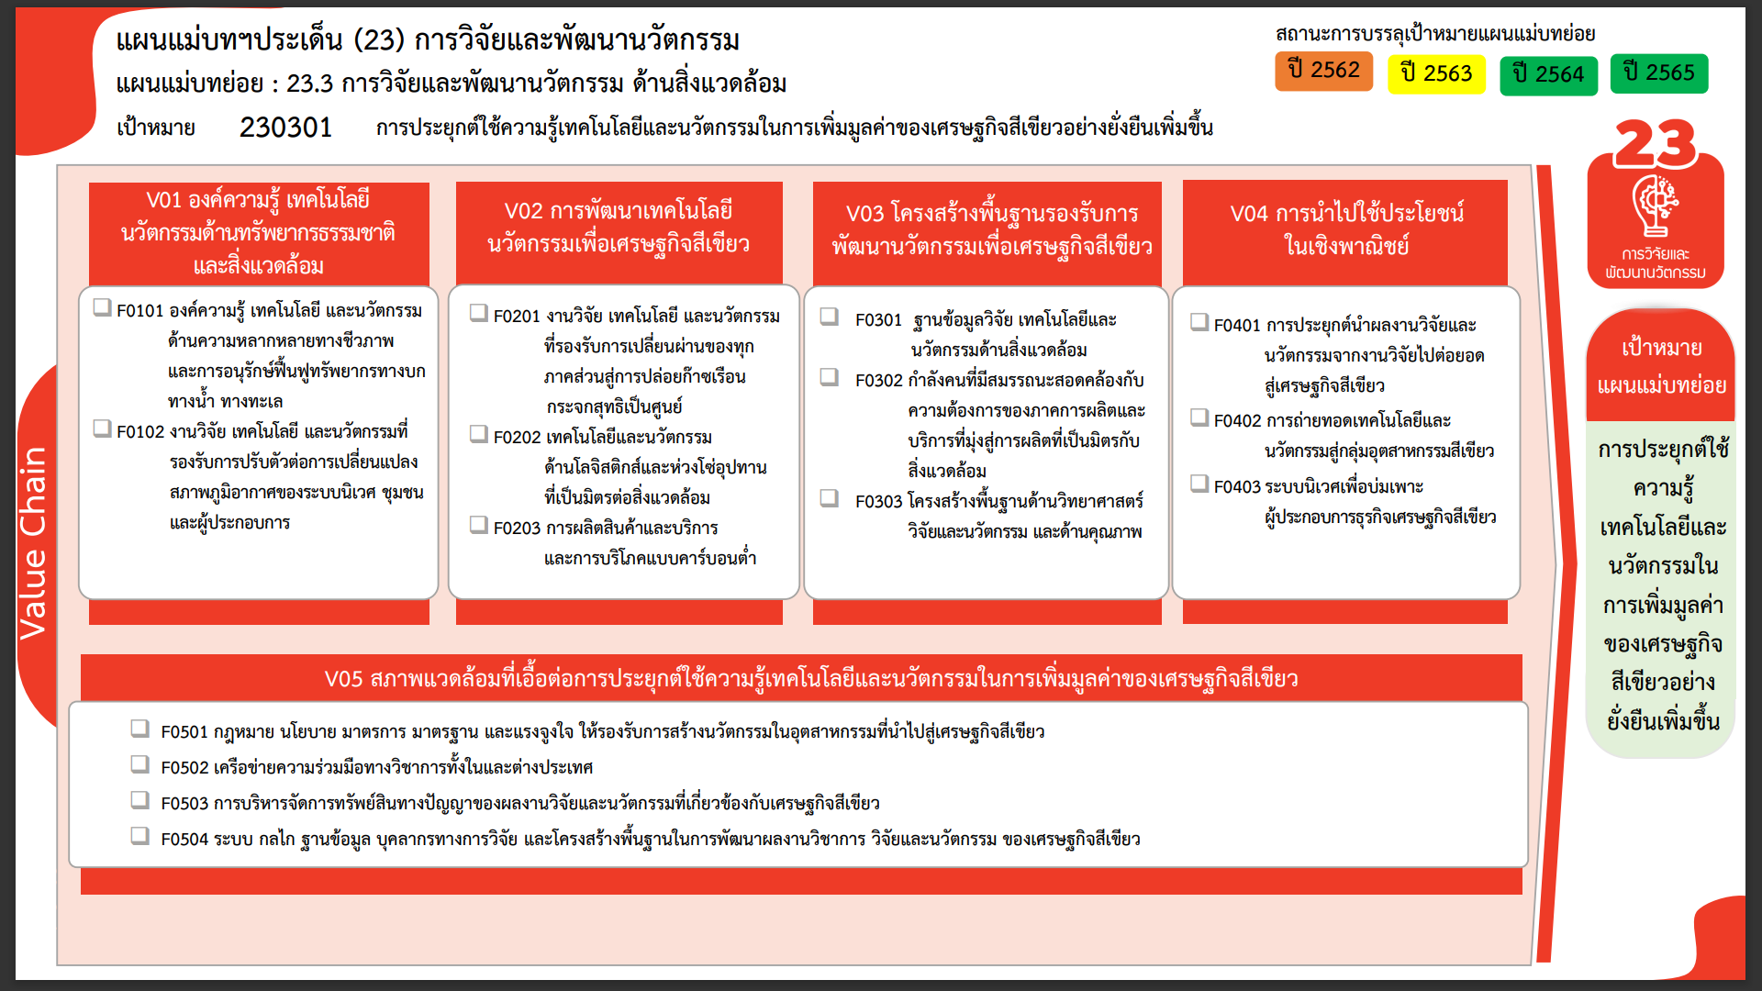
49 โครงการ
8 โครงการ
4 โครงการ
5 โครงการ
5 โครงการ
3 โครงการ
0 โครงการ
1 โครงการ
1 โครงการ
0 โครงการ
0 โครงการ
1 โครงการ
1 โครงการ
1 โครงการ
1 โครงการ
รวมทั้งสิ้น 80 โครงการ
...
2562 | 2563 | 2564 | 2565 | 2566 | รวมจำนวนทั้งสิ้น
3 | 19 | 20 | 12 |  | 57
3 | 19 | 17 | 3 |  | 43
 |  | 3 | 3 |  | 8
 |  |  | 2 |  | 2
 |  |  | 4 |  | 4
4 | 4 | 3 | 2 |  | 14
2 | 2 |  | 1 |  | 5
 |  | 3 | 1 |  | 4
2 | 2 |  |  |  | 5
 | 1 |  |  | 1 | 4
 | 1 |  |  |  | 3
 |  |  |  | 1 | 1
 |  | 1 |  |  | 2
 |  | 1 |  |  | 1
 |  |  |  |  | 1
 | 1 |  | 2 |  | 3
 |  |  | 1 |  | 1
โครงการที่ไม่สอดคล้องกับองค์ประกอบและปัจจัยใดของเป้าหมายแผนแม่บทย่อย
จำนวน 1 โครงการ
 |  |  | 1 |  | 1
 | 1 |  |  |  | 1
1 |  |  |  |  | 1
1 |  |  |  |  | 1
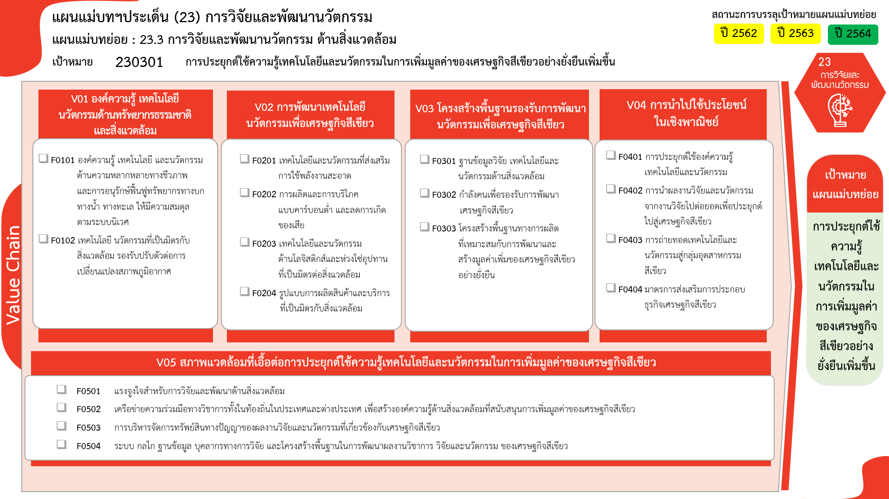
49 โครงการ
8 โครงการ
0 โครงการ
1 โครงการ
1 โครงการ
1 โครงการ
0 โครงการ
0 โครงการ
1 โครงการ
1 โครงการ
1 โครงการ
3 โครงการ
0 โครงการ
5 โครงการ
5 โครงการ
4 โครงการ
0 โครงการ
รวมทั้งสิ้น 80 โครงการ
8 | 25 | 24 | 16 | 1 | 81
...

